Sheet1
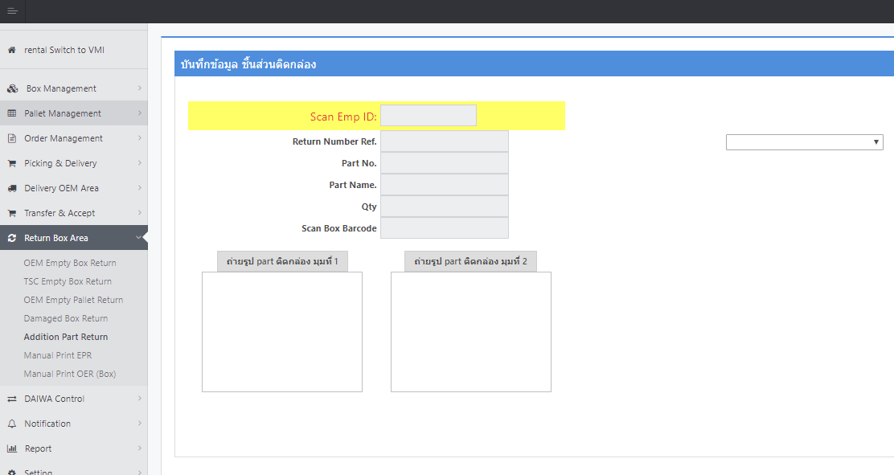

ต้องการปุ่มเพื่อคลิกอัพโหลดรูปภาพ ในส่วนของ ถ่ายรูป Part ติดกล่องมุมที่ 1 และ ถ่ายรูป Part ติดกล่องมุมที่ 2

